OJS 3.2
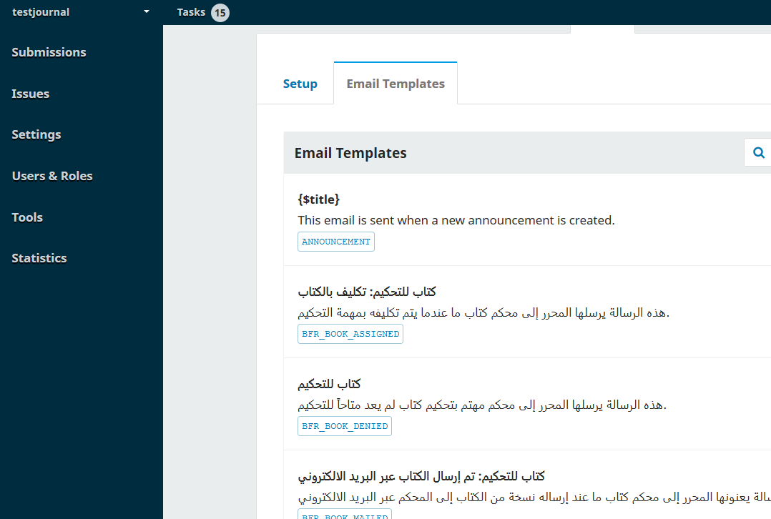
Bereich | Funktion | Testerrolle | Aktion | Erwartetes Resultat | Test HOPE Test 25.11.2020 Version 3.2.1-2 | Test HOPE Prod 10.12.2020 Version 3.2.1-2
Front End |  |  |  |  | Front End | Front End
 | Aktuelle Ausgabe/ Archiv
 | Anzeigen |  |  |  | ok/no/partial | ok/no/partial
 | 1. PDF/ HTML /alternatives HTML (Sui Generis) | Benutzer | PDF und HTML abrufen | Anzeigen des Artikels | ok (Wo ist das alternative HTML?)
 | 2. Auflösen DOI | Benutzer | DOI überprüfen | DOI löst auf Detailseite des Artikels auf | ok (Der DOI von HOPETEST löst auf die Prod-Seite auf)
 | 3. Bilder/Audio/ Video | Benutzer | Medien aufrufen | Medien werden angezeigt und abgespielt | ok
 | Menu
 | 1. Überprüfen auf leere Inhalte | Benutzer | Menüseiten abrufen | Anzeigen von verlinktem Inhalt | ok
 | 2. Verlinkungen überprüfen | Benutzer | Links abfragen |  | ok

 | Seitenleiste
 | 1. Überprüfen Links | Benutzer | Links abfragen |  | ok
 | 2. Plug ins zb. Beitrag einreichen | Autor/Zeitschriftenverwalter/Zeitschriftenredakteur | Anklicken | Verweis zu verlinktem Inhalt | ok

 | Sprachwechsel | Benutzer | In verfügbare Sprachen wechseln (altrelettere, suigeneris) | Fliessender Wechsel in angewählte Sprache | ok

 | Suchfunktion | Benutzer | Begriff im Suchfeld eingeben | Trefferliste | ok
 | Theme | Benutzer | Sind die Themes responsiv? Vergrössern und verkleinern des Browserfensters auf Mobilgerät/Tablet/Desktop-Grösse. Lassen sich Elemente (Menu, Zugriff auf Artikel, HTML und PDF) bedienen? | Themes sind responsiv | ok

Back End |  |  |  |  | Back End | Back End
 | Login | Admin | Login div. Benutzer | Zugangsrechte der entsprechenden Rolle | ok | ok

 | Workflow
 | Artikel einreichen | Autor/Zeitschriftenverwalter/Zeitschriftenredakteur | Artikel einreichen | Eingangsbestätigung Artikel | ok | ok
 | 1. Beginn |  |  | In Begutachtung schicken | ok | ok
 | 2. Betrag hochladen |  |  | Artikel bearbeiten, hochladen, Einreichung ablehnen | ok | ok
 | 3. Metadaten eingeben |  |  |  | ok | ok
 | 3.1 Beiträger/innen hinzufügen |  |  |  | ok | ok
 | 4. Bestätigen |  |  |  | ok | ok
 | 5. Nächste Schritte |  |  | Bestätigungsmail | ok | ok

 | Publikationsprozess | Zeitschriftenverwalter / Zeitschriftenredakteur | Reviewer zuweisen |  | ok | ok
 |  |  | Artikel ablehnen |  | ok | ok
 |  |  | Artikel bearbeiten, hochladen |  | ok | ok
 |  |  | Artikel annehmen und Bibliotheksdatei anhängen | Nachricht an den Autor | ok | ok

 |  | Reviewer | Anfrage akzeptierten |  | ok | ok
 |  |  | Review File downloaden |  | ok | ok
 |  |  | Guidelines ansehen |  | ok | ok
 |  |  | Information für Autoren und Editoren eingeben |  | ok | ok
 |  |  | Review File hochladen |  | ok | ok
 |  |  | Review discussion anlegen |  | ok | ok
 |  |  | Review abschicken |  | ok | ok

 | Issue anlegen | Zeitschriftenverwalter / Zeitschriftenredakteur | Aktuelle Ausgabe anlegen mit Inhalt | Anzeige der aktuellen Ausgabe | ok | ok

 | Plug-Ins
 | Generische Plug-Ins
 | Nutzungsstatistik | Zeitschriftenverwalter / Zeitschriftenredakteur | Statistik abfragen | akkurate Statistik | ok | ok
 | Google-Scholar-Plugin |  | Werden die GS meta tags im HTML Code angezeigt? (Frontend) | z.B. sui generis Artikel-Landingpage aufrufen, im Browser Quelltext anzeigen lassen: Im <head>-Bereich müssen <meta name="citation_ ... Elemente sichtbar sein | ok, aber bitte nochmal checken
 | Dublin-Core-Plugin |  | Werden die DC meta tags im HTML Code angezeigt? (Frontend) | z.B. sui generis Artikel-Landingpage aufrufen, im Browser Quelltext anzeigen lassen: Im <head>-Bereich müssen<meta name="DC. ... Elemente sichtbar sein | ok, aber bitte nochmal checken
 | Verwaltung benutzerdefinierter Blöcke |  | Kann benutzerdefinierte Blöcke geöffnet werden (Backend) |  | ok | ok
 | Citation Style Language |  | Sind Zitationen auf einer Detailseite funktional? (Frontend) |  | ok
 | Plug-In für die Regionalanpassung |  | Altrelettere: Werden Texte klein angezeigt (Frontend) |  | ok
 | Web-Feed-Plugin |  | Funktioniert ein Webfeed? (Anklicken Frontend) | sui-generis: Im Seitenblock unter der Aktuelle Ausgabe einen der Atom- oder RSS-Feeds anklicken | ok
 | Lucene-Suche-Plugin |  | Suchbegriffe mehrsprachig eingeben (Frontend) |  | (nicht installiert) | (nicht installiert)

 | Export Plug-ins | Zeitschriftenverwalter / Zeitschriftenredakteur
 | Crossref-Export / Registrierungs-Plugin |  | Exportieren | Werkzeuge > Import/Export : Crossref wählen, dann Tab Artikel: Artikel sollten angezeigt werden | -
 | DOAJ-Export-Plugin |  | Wortsuche Mehrsprachigkeit | Analog wie bei DataCite Plugin. Im Artikeltab suchen | ok

 | Natives XML-Plugin |  | Exportieren | analog. Einen oder mehrere Artikel anhaken und Exportieren | ok

 | Benutzer-XML-Plugin |  | Exportieren | analog. JfP oder SComS wählen, für sui generis dauert das zu lange | ok

 | Schnelleinreichungs-Plugin | Zeitschriftenverwalter / Zeitschriftenredakteur
 | 1. Beiträger/innen hinzufügen |  | Artikel hochladen | Anzeige Artikel mit korrekten Angaben | ok | ok
 | 2. Fahne hinzufügen |  |  | Anzeige Artikel mit korrekten Angaben | ok | ok

 | Review reminder
 |  | Zeitschriftenverwalter / Zeitschriftenredakteur | Es sollten sich Minustage einstellen lassen, um nach Reviews vor der Deadline anzufragen. | Minustage lassen sich einstellen. Reviewer wird VOR der Deadline informiert. | no, Meldung "This must be at least 0." | Ist nur noch ein Feld zum Ausfüllen und kein Dropdown-Menu mehr. Bei EJHC steht aber -5

 | E-mail Template
 |  | Zeitschriftenverwalter / Zeitschriftenredakteur | Es sollten sich die E-Mail template anpassen lassen. |  | ok (aber arabische Vorlage auf deutschem Interface?) siehe Screenhot | Es gibt immer noch ein arabisches Template :)

